Feuil1
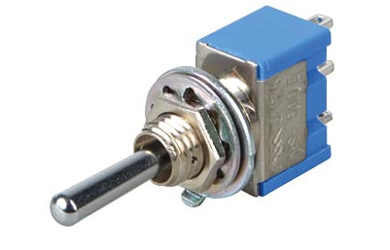
 |  |  | DFTA235

REF | VALEUR | UNITE | OBS1 | OBS2
R1 | 680 | Ω | 1/4W
R2 | 2.2 | KΩ | 1/4W
R3 | 390 | Ω | 1/4W
R4 | 2.2 | KΩ | 1/4W
R5 | 1.2 | KΩ | 1/4W
D1 |  |  | LED 3mm | Blue
D2 |  |  | LED 3mm | White
D3 |  |  | LED 3mm | Green
D4 |  |  | LED 3mm | Red
D5 |  |  | LED 3mm | Yellow
J1 |  |  | Double bornier à vis X 2 | Blue | KF301
J2 |  |  | Double bornier à vis X 2 | Red | KF301
J3 |  |  | Triple pinheader
C1 | 10 | µF | 50V
C2 | 100 | nF
SW2 |  |  | Interrupteur à bascule |  | Chercher interrupteur à bascule chez Reichelt | vérifier la compatibilité avec les pads du PCB
U1 |  |  | Socket-TFXTOOL 16 pins | Ali | 1 pcs/lot 14 16 18 20 24 28 32 40 P broche 2.54 MM vert DIP universel ZIF IC prise Test Type de soudure IC serrure siège prise zif
 |  |  |  |  | Supplier of components Stor
U2 |  |  | N'existe pas
U3 |  |  | Arduino nano de préférence équipé d'une USB type C
U4 |  |  | Socket-TFXTOOL 14pins
 |  | 2X | Pin Header single row Female 15 pins X2 Pour U3 | Ali | 2 3 4 5 6 8 10 12 15 20 40 prise d'en-tête de broche femelle plaquée or sans soudure connecteur de broche à une rangée de 2.54mm pour Pcb
 |  |  |  |  | CHANZON TopBrand Store
 |  |  | Cavalier Pour J3 | Ali | Connecteur de blocs de cavalier d'ordinateur Standard, 60 pièces, broches colorées, 2.54mm, disque dur 3 1/2, carte d'extension de carte mère
 |  |  |  |  | TLZWLA Official Store
 |  |  | Nano éponge | Ali | Lanrui Nano éponge de nettoyage pour l'élimination de la colle d'écran de téléphone portable/appareil photo/PCB nettoyeur d'huile de Flux de soudage pas de résidus de flocculent
 |  |  |  |  | Raoot Store
 |  |  | Alcool isoprppylique |  | DSTOCK60 – 1 Bouteille de 1 litre d’Alcool Isopropylique 99,9% extra pur - Fabriqué en France - Isopropanol liquide IPA parfait comme solvant, nettoyant et dégraissant.
 |  |  |  |  | ManoMano

